Schemata
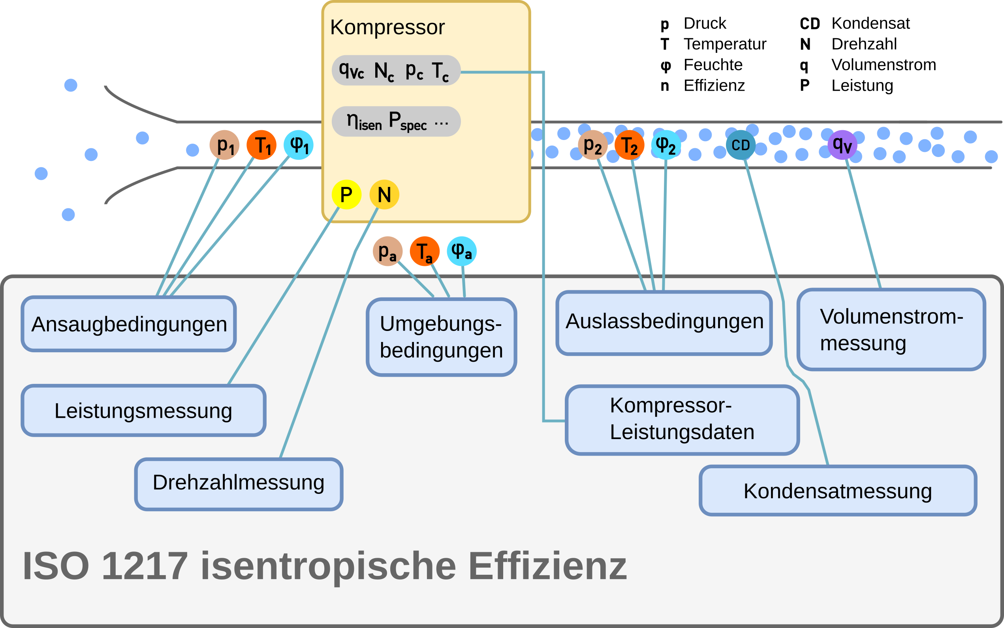
Schemata | Index | Beschreibung
 | 1 | Ansaugbedingungen
 | 2 | Auslassbedingungen
 | C | contractual/garantierte Bedingungen
 | a | Umgebungsbedingungen

